关系图
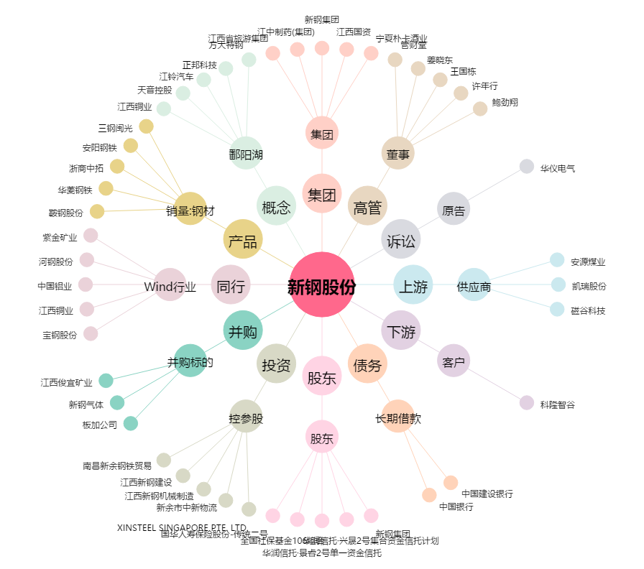
新钢股份[600782.SH] - 关系概览图

